Sheet1
 | 7 | 6 | 5 | 4 | 3 | 2 | 1 | 0 |  | Množenje potencija 2 s brojevima iz tablice |  |  |  |  |  |  |  | Rješenja
u[0] |  |  |  |  |  | * | * | * |  | 0 | 0 | 0 | 0 | 0 | 4 | 2 | 1 | 7
u[1] | * |  | * |  | * |  |  | * |  | 128 | 0 | 32 | 0 | 8 | 0 | 0 | 1 | A9
u[2] | * | * |  |  | * | * |  |  |  | 128 | 64 | 0 | 0 | 8 | 4 | 0 | 0 | CC
u[3] | * | * | * |  | * |  |  |  |  | 128 | 64 | 32 | 0 | 8 | 0 | 0 | 0 | E8
u[4] | * |  | * | * |  |  |  | * |  | 128 | 0 | 32 | 16 | 0 | 0 | 0 | 1 | B1
u[5] | * | * |  | * | * |  |  |  |  | 128 | 64 | 0 | 16 | 8 | 0 | 0 | 0 | D8
u[6] |  | * | * | * |  |  |  |  |  | 0 | 64 | 32 | 16 | 0 | 0 | 0 | 0 | 70
u[7] | * |  | * | * | * | * |  |  |  | 128 | 0 | 32 | 16 | 8 | 4 | 0 | 0 | BC

 |  |  |  |  |  |  |  |  | Upute: | Popunite samo najlijeviju tablicu, tako da stavite * na one pozicije gdje imate diode
 |  |  |  |  |  |  |  |  |  | a pozicije koje su prazne, ostavite praznima.

 |  |  |  |  |  |  |  |  | Napomena: | Nemojte zaboraviti vodeću nulu u slučaju jednoznamenkastog hex broja, npr. A je zapravo 0A.

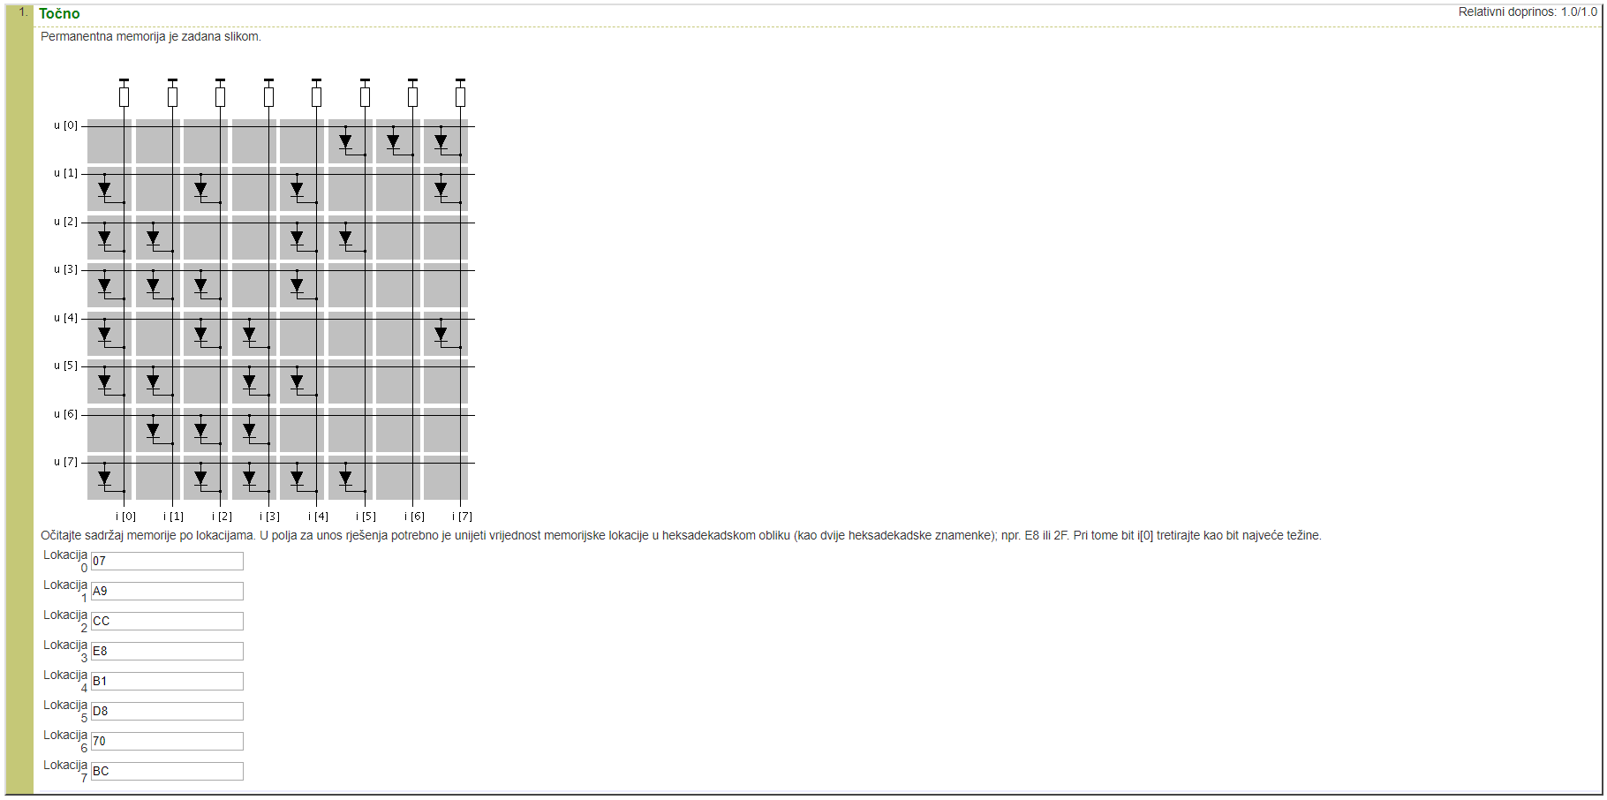
 |  |  |  |  |  |  |  |  | Unešeni primjer:

